1ページ
資料２
障がい者自立センターにおける高次脳機能障がい支援状況
各項目の数値は障がい者自立センター利用者に係る
平成19年4月1日～平成26年3月31日までの７年間の集計です。
１．障がい者自立センターにおける高次脳機能障がい者の割合
 | 高次脳の有無 | 生活訓練 | 機能訓練 | 計
 | あり | 261人 | 203人 | 464人
 | なし |  | 109人 | 109人
 | 計 | 261人 | 312人 | 573人
＜注＞

※機能訓練利用者で高次脳機能障がい「あり」としたケースについては、診断書はないが診療情報等で高次脳機能障がいに関する記載がある人も該当とした。
※そのため、以下の資料は、高次脳機能障がい者のみを利用対象としている「生活訓練」利用者、261名について報告する。

２．高次脳機能障がいの原因 （障がい者自立センター 生活訓練利用者 N=261） ①脳血管障がい（48％）、②頭部外傷（35％）、③低酸素脳症（5％）、③脳炎（4％）。

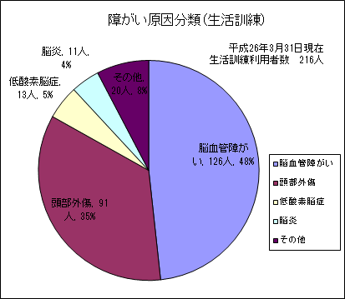
 | 原因疾患等 | 人数 | 割合
 | 脳血管障がい | 126人 | 48%
 | 頭部外傷 | 91人 | 35%
 | 低酸素脳症 | 13人 | 5%
 | 脳炎 | 11人 | 4%
 | その他 | 20人 | 8%
 | 計 | 261人 | 100%

凡例
生活訓練～障がい福祉サービスの自立訓練の生活訓練、自立センターでは高次脳機能障がいの方を対象にしている。
機能訓練～障がい福祉サービスの自立訓練の機能訓練。

年齢分布（積み上げ）
1 | 1 | 1 | 1
年齢分布（サービス別）
1 | 1 | 1 | 1
障がい原因分類（機能訓練）
1 | 1
障がい原因分類（生活訓練）
1 | 1
利用前の居所
1 | 1 | 1 | 1
障がい者自立センター利用者の居住地（市町村）
1 | 1 | 1
在籍期間
1 | 1 | 1
退所後の居所
1 | 1
退所後の日中活動
1 | 1

2ページ
サービス利用内訳（利用開始時）
1 | 1
サービス別利用者数（男女）
1 | 1 | 1
男女比率
1 | 1
３．年齢分布 （障がい者自立センター 生活訓練利用者 Ｎ＝261） 平均年齢は、43.9歳。 ①40代、②50代、③30代の順に多い。

 |  | １０代 | ２０代 | ３０代 | ４０代 | ５０代 | ６０代 | 計 | 平均年齢
 | 生活・施設入所 | 3人 | 6人 | 15人 | 38人 | 36人 | 21人 | 119人 | 47.7才
 | 生活・（通所） | 3人 | 36人 | 30人 | 30人 | 31人 | 12人 | 142人 | 40.6才
 | 計 | 6人 | 42人 | 45人 | 68人 | 67人 | 33人 | 261人 | 43.9才

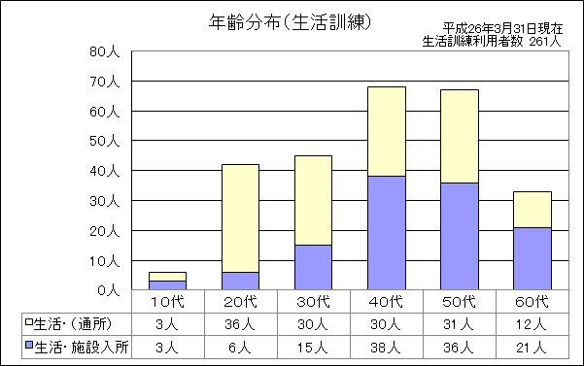

障がい原因分類（機能訓練）
1 | 1
障がい原因分類（生活訓練）
1 | 1
利用前の居所
1 | 1 | 1 | 1
障がい者自立センター利用者の居住地（市町村）
1 | 1 | 1
在籍期間
1 | 1 | 1
退所後の居所
1 | 1
退所後の日中活動
1 | 1

3ページ
年齢分布（積み上げ）
1 | 1 | 1 | 1
年齢分布（サービス別）
1 | 1 | 1 | 1
障がい原因分類（機能訓練）
1 | 1
障がい原因分類（生活訓練）
1 | 1
サービス利用内訳（利用開始時）
1 | 1
サービス別利用者数（男女）
1 | 1 | 1
男女比率
1 | 1
４．利用前の居所 （障がい者自立センター 生活訓練利用者 Ｎ＝261）
 |  | 生活・施設入所 | 生活（通所） | 計
 | 在宅 | 29人 | 128人 | 157人
 | 病院 | 83人 | 10人 | 93人
 | 施設 | 7人 | 4人 | 11人
 | 計 | 119人 | 142人 | 261人
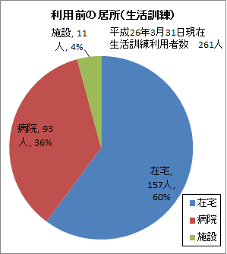
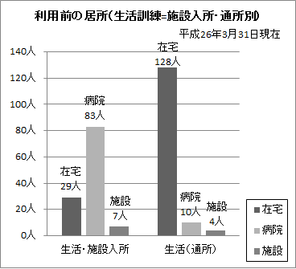

５．利用者の居住地 （障がい者自立センター 生活訓練利用者 Ｎ＝261）

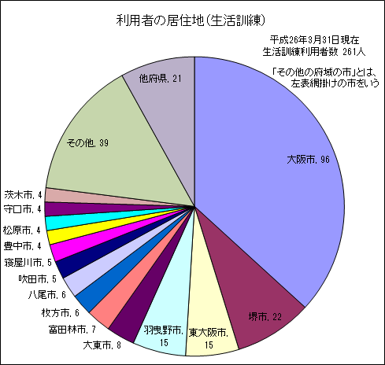

在籍期間
1 | 1 | 1
退所後の居所
1 | 1
退所後の日中活動
1 | 1

４ページ (在籍期間)
年齢分布（積み上げ）
1 | 1 | 1 | 1
年齢分布（サービス別）
1 | 1 | 1 | 1
「生活訓練」急総からの入所（利用）《年度別》
1 | 1 | 1 | 1 | 1
利用前の居所
1 | 1 | 1 | 1
在籍期間
1 | 1 | 1
障がい原因分類（機能訓練）
1 | 1
障がい原因分類（生活訓練）
1 | 1
退所後の居所
1 | 1
サービス利用内訳（利用開始時）
1 | 1
サービス別利用者数（男女）
1 | 1 | 1
利用者の居住地（市町村）
1 | 1 | 1
利用者総数に占める急総からの利用者数
1 | 1 | 1
急総からの入所内訳
1 | 1
男女比率
1 | 1
６．平均在籍期間 （障がい者自立センター 生活訓練利用者 Ｎ＝261）

 |  | 19年度退所者 | 20年度退所者 | 21年度退所者 | 22年度退所者 | 23年度退所者 | 24年度退所者 | 25年度退所者
 | 期間（月） | 6ヶ月 | 7.9ヶ月 | 9.3ヶ月 | 9.7ヶ月 | 9.5ヶ月 | 9.3ヶ月 | 9.2ヶ月
 | 人数 | 3人 | 22人 | 37人 | 26人 | 34人 | 56人 | 51人
 |  |  |  |  |  |  | 平成26年3月31日退所者は25年度退所者に含む
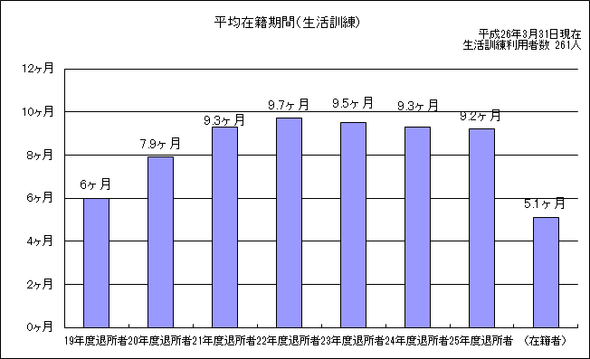

3人
22人
37人
26人
34人
56人
51人
32人

５ページ（退所後）
年齢分布（積み上げ）
1 | 1 | 1 | 1
年齢分布（サービス別）
1 | 1 | 1 | 1
生活訓練平均在籍期間
 | #REF!
1 | 1
利用前の居所
1 | 1 | 1 | 1
障がい原因分類（機能訓練）
1 | 1
障がい原因分類（生活訓練）
1 | 1
サービス利用内訳（利用開始時）
1 | 1
サービス別利用者数（男女）
1 | 1 | 1
利用者の居住地（市町村）
1 | 1 | 1
男女比率
1 | 1
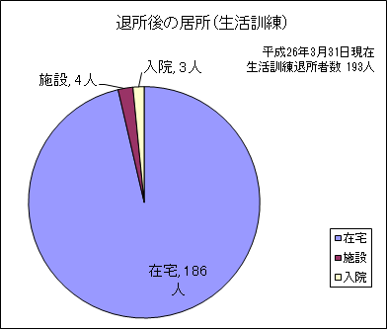
７．利用後の居所 （障がい者自立センター 生活訓練利用者：在籍者32人及びサービス変更者36を除く Ｎ＝193）
 |  | 人数 | 割合
 | 在宅 | 186人 | 96%
 | 施設 | 4人 | 2%
 | 入院 | 3人 | 2%
 | 計 | 193人 | 100%

（利用前と利用後の比較）

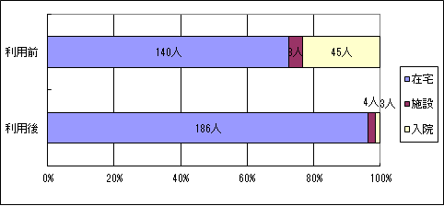
退所後の日中活動
1 | 1
 |  |  |  |  | 利用後 | 利用前
 |  |  |  | 在宅 | 186人 | 140人
 |  |  |  | 施設 | 4人 | 8人
 |  |  |  | 入院 | 3人 | 45人
 |  |  |  | 計 | 193人

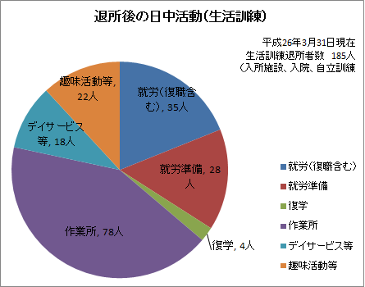
８．利用後の日中活動 （障がい者自立センター 生活訓練利用者＜注＞ Ｎ＝185）
 |  | 人数 | 割合
 | 就労（復職含む） | 35人 | 19%
 | 就労準備 | 28人 | 15%
 | 復学 | 4人 | 2%
 | 作業所 | 78人 | 42%
 | デイサービス等 | 18人 | 10%
 | 趣味活動等 | 22人 | 12%
 | 計 | 185人 | 100%

＜注＞

※利用後、入所施設、入院、自立訓練となった8名を除く

H25利用者状況
H25.4.1～H26.3.31利用者状況
訓練部門：大阪府立障がい者自立センターにおける 平成25年度 高次脳機能障がいの支援状況
1 サービス別の高次脳機能障がいの割合
高次脳のある人／利用者数
生活訓練 |  | 機能訓練 |  | 計
83/83 |  | 79/105 |  | 162/188

2 平成25年度 生活訓練利用者について
利用形態
 | 男 | 女 | 計
通所 | 22人 | 2人 | 24人
入所 | 54人 | 5人 | 59人
計 | 76人 | 7人 | 83人

原傷病分類 |  |  |  |  | 利用開始時年齢 |  |  | 発症から入所までの期間 |  |  | 利用前の居所
 |  | 生活 |  |  |  | 生活 |  |  | 生活 |  |  | 生活
脳血管障害 |  | 43人 | 52% |  | 10歳代 | 1人 | 1% | 6ヶ月未満 | 17人 | 20% | 在宅 | 33人 | 40%
脊髄損傷 |  | 1人 | 1% |  | 20歳代 | 11人 | 13% | 6ヶ月～1年未満 | 48人 | 58% | 病院 | 46人 | 55%
頭部外傷 |  | 30人 | 36% |  | 30歳代 | 15人 | 18% | 1年～1年半未満 | 6人 | 7% | 急総Ｃ病棟 | （7）
低酸素脳症 |  | 3人 | 4% |  | 40歳代 | 23人 | 28% | 1年半～2年未満 | 2人 | 2% | 福祉施設 | 3人 | 4%
脳炎 |  | 1人 | 1% |  | 50歳代 | 17人 | 20% | 2年～3年 | 3人 | 4% | 旧身障C | 0人 | 0%
その他 |  | 5人 | 6% |  | 60歳代 | 16人 | 19% | 3年～5年 | 4人 | 5% | サービス変更 | 1人 | 1%
計 |  | 83人 |  |  | 65歳以上 | 0人 | 0% | 5年以上 | 3人 | 4% | 計 | 83人
 |  |  |  |  | 平均 | 45.3才 |  | 平均 | 1年5ヶ月

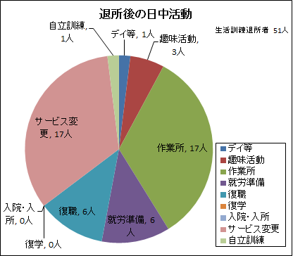
3 生活訓練利用後の状況
退所後の生活形態 |  |  |  |  | 退所後の日中活動
 |  | 生活 (入所のみ) |  |  |  | 生活
家庭 |  | 15人 | 43% |  | デイ等 | 1人 | 2%
単身 |  | 3人 | 9% |  | 趣味活動 | 3人 | 6%
GH・CH |  | 1人 | 3% |  | 作業所 | 17人 | 33%
施設 |  | 0人 | 0% |  | 就労準備 | 6人 | 12%
病院 |  | 0人 | 0% |  | 復職 | 6人 | 12%
サービス変更 |  | 16人 | 46% |  | 復学 | 0人 | 0%
計 |  | 35人 |  |  | 入院・入所 | 0人 | 0%
 |  |  |  |  | サービス変更 | 17人 | 33%
 |  |  |  |  | 自立訓練 | 1人 | 2%
 |  |  |  |  | 計 | 51人

